상품제안서
[발상]송풍구용 컵홀더 | 상품코드: F00654

 |  |  |  |  |  |  | 02-412-0044 | www.easy1.co.kr
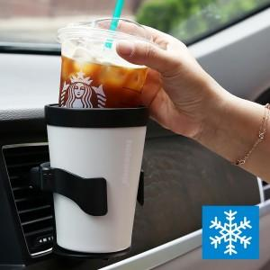 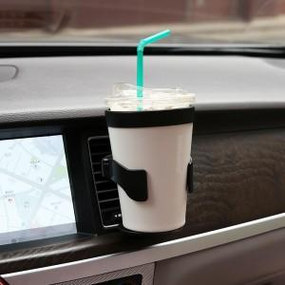 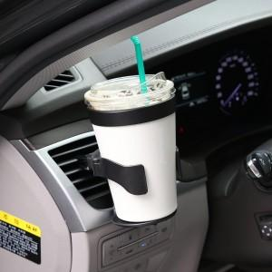

【상세/제작정보】

【인쇄/포장옵션】 | 레이저 / 포장지포장

【공급단가】 | 수량 | 30~ | 100~ | 300~ | 500~ | 1,000~
*VAT별도 | 단가 | 21,360원 | 21,030원 | 20,230원 | 19,420원 | 18,930원

【상품 URL】 | https://easy1.co.kr:443/src/goods_detail.php?gdno=654

